GENERAL
DIMENSIONNEMENT SYSTÈME PREVENTION DESSERRAGE VIS PAR "TASSEMENT DES PLASTIQUES"
 |  |  |  |  |  |  |  |  |  | Liste tailles passages de vis choisie |  |  | Liste dimensions rondelles |  |  |  |  |  |  | Liste dimensions rondelles
Définition de l'assemblage vissé |  |  |  |  |  | Vérification de la condition de non "matage" (critère de plasticité de Von Mises en compression) |  |  |  |  |  |  | Tailles de vis métriques | Tailles rondelles plates - DI max. |  |  |  |  |  | Tailles de vis métriques | Tailles rondelles plates - DE min.
 |  |  |  |  |  |  |  |  |  | Ajustements | Tailles |  |  | Etroite | Normale - Grade A | Normale - Grade C | Large - Grade A | Large - Grade C | Très large |  | Etroite | Normale - Grade A | Normale - Grade C | Large - Grade A | Large - Grade C | Très large
 | Données d'entrées |  |  |  |  |  |  |  |  | Ajustée | 6.4 | mm | M3 | 3.38 | 3.38 | 3.7 | 3.38 | 3.7 | - | M3 | 5.7 | 6.64 | 6.1 | 8.64 | 8.1 | -
 |  |  |  |  |  |  | Données d'entrées |  |  | Normale | 6.6 | mm | M4 | 4.48 | 4.48 | 4.8 | 4.48 | 4.8 | - | M4 | 7.64 | 8.64 | 8.1 | 11.57 | 10.9 | -
 |  | Assemblage vis - rondelle plate |  |  |  |  | Matériau | PLA |  | Avec jeu | 7 | mm | M5 | 5.48 | 5.48 | 5.8 | 5.48 | 5.8 | 5.8 | M5 | 8.64 | 9.64 | 9.1 | 14.57 | 13.9 | 16.9
 |  |  |  |  |  |  | Module de Young matériau (E) | 2.03 | GPa |  |  |  | M6 | 6.62 | 6.62 | 6.96 | 6.62 | 6.96 | 6.96 | M6 | 10.57 | 11.57 | 10.9 | 17.57 | 16.9 | 20.7
 |  |  | Vis |  |  |  | Module de Young matériau (E) | 2,030.0 | MPa |  |  |  | M8 | 8.62 | 8.62 | 9.36 | 8.62 | 9.36 | 9.36 | M8 | 14.57 | 15.57 | 14.9 | 23.48 | 22.7 | 26.7
 |  |  | Taille de vis (M) | M6 |  |  | Coefficient de Poisson matériau (ν) | 0.328
 |  |  |  |  |  |  | Limite d'élasticité matériau (Re) | 50 | MPa
 |  |  |  |  |  |  | OU
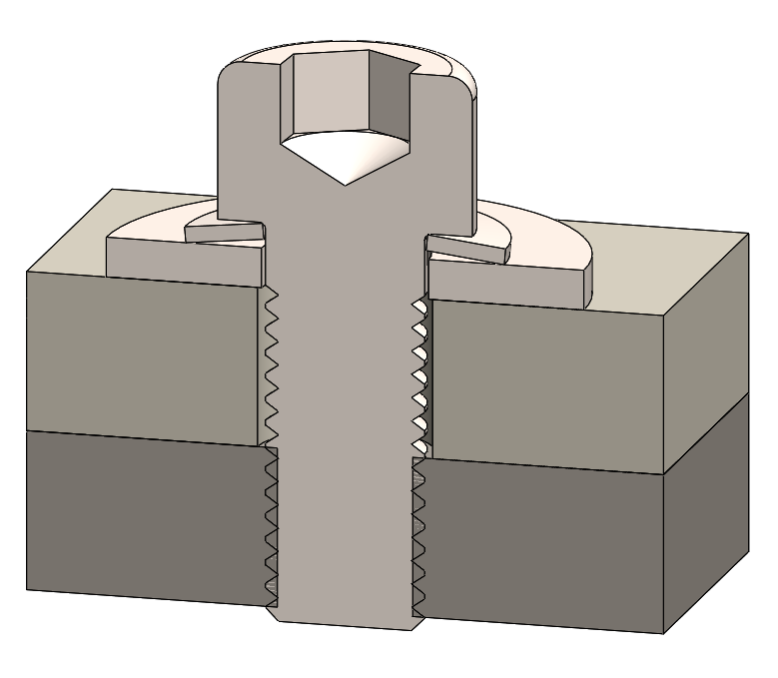
RONDELLE BELLEVILLE
RONDELLE PLATE
PASSAGE DE VIS
TADAURAGE
VIS
 |  |  | Passage de vis |  |  |  | Pression max. admissible |  | MPa
 |  |  | Taille de vis (M) | M6
 |  |  | Ajustement passage de vis (Øp) | Avec jeu |  | Source :
 |  |  | Taille passage de vis (Øp) | 7 | mm |  | https://fr.wikipedia.org/wiki/Matage_(m%C3%A9canique)
 |  |  | OU |  |  |  | https://fr.wikipedia.org/wiki/Limite_d%27%C3%A9lasticit%C3%A9
 |  |  | Diamètre passage de vis personnalisée (Øp) |  | mm

 |  |  | Diamètre passage de vis choisi (Øp) | 7 | mm |  | Calcul des contraintes et déformations en X, Y et Z
 |  |  |  |  |  |  | Effort de compression (Fz) | 10,740 | N
 |  |  |  |  |  |  | Surface d'appui rondelle plate (S) | 204.0 | mm²
 |  |  | Rondelle plate
 |  |  | Taille de rondelle (M) | M6 |  |  | Contrainte max.axe Z (σ₁) | 52.7 | MPa
 |  |  | Type de rondelle (M) | Large - Grade A |  |  | Déformation max. axe Z (Ꜫ₁) | 0.02594 | mm
 |  |  | Diamètre intérieur max. rondelle (DI) | 6.62 | mm
 |  |  | Diamètre extérieur min. rondelle (DE) | 17.57 | mm |  | Déformation max. axe X (Ꜫ₂) | 0.00851 | mm
 |  |  | OU |  |  |  | Contrainte max. axe X (σ₂) | 17.27 | MPa
 |  |  | Diamètre intérieur max. rondelle personnalisé (DI) |  | mm
 |  |  | Diamètre extérieur min. rondelle personnalisé (DE) |  | mm |  | Déformation max. axe X (Ꜫ₃) | 0.00851 | mm
 |  |  |  |  |  |  | Contrainte max. axe Y (σ₃) | 17.27 | MPa
 |  |  | Diamètre intérieur max. rondelle choisi (DI) | 6.62 | mm
 |  |  | Diamètre extérieur min. rondelle choisi (DE) | 17.57 | mm | Source :
 |  |  |  |  |  |  | https://fr.wikipedia.org/wiki/Loi_de_Hooke
 |  |  |  |  |  |  | https://fr.wikipedia.org/wiki/Coefficient_de_Poisson
 |  | Rondelle ressort/conique (Belleville)

 |  |  | Effort rondelle conique (F) | 10,740 | N |  | Contrainte de Von Mises (σ)
 |  |  |  |  |  |  | Contrainte de Von Mises (σ) | 35.38 | MPa

 | Calcul air surface d'appuie surfaces en contact |  |  |  |  | Source :
 |  |  |  |  |  |  | https://fr.wikipedia.org/wiki/Crit%C3%A8re_de_plasticit%C3%A9
 |  | Données d'entrées

 |  |  | Diamètre passage de vis (Øp) | 7 | mm |  | RESULTAT
 |  |  |  |  |  |  | σ Von Mises < Re = Non matage
 |  |  | Diamètre intérieur max. rondelle choisi (DI) | 6.62 | mm
 |  |  | Diamètre extérieur min. rondelle choisi (DE) | 17.57 | mm

 |  | Résultat

 |  |  | Diamètre intérieur d'appui max. (DImax) | 7 | mm

 |  |  | Aire surface d'appui (S) | 204.0 | mm²

 |  |  | A AJOUTER :
 |  |  | - Ajout des dimensions rondelles Belleville
 |  |  | - Ajout vérifications compatibilité dimensions rondelle Belleville
 |  |  | - Ajout du calcul de couple de serrage vis pour ne pas mater la surface
 |  |  | - Ajout coefficient de sécurité équivalent

